课题记录
标准时间制作管理系统体验课题记录表

序列 | 功能 | 课题内容描述 | 截图 | 部门 | 担当 | 体验时间 | 要望 | 解决级别 | IT担当 | 对应纳期 | 对应状态 | 用户担当 | 用户 再体验日期 | 体验结果 | 备注
1 | UI | 登录界面的系统名称追加系统版本及系英文名称 ①系统的名字没有 ②日期时间没有 ③语言版本没有(中文,英文,日语) ④系统使用说明手册没有 |  | EPD | 李K | 2019-12-02 |  | 优先
2 | UI | 登录界面的风格与EPSON的色调、VI及系统的类型不是很搭 |  | EPD | 李K | 2019-12-02 | 建议使用时间为主题的背景,蓝色的再淡一些 | 优先
3 | UI | 系统的模块层次不够清晰明了 |  | EPD | 李K | 2019-12-02 |  | 优先 |  |  |  |  |  |  |  | 6%
4 | UI | 文件查找较为麻烦，需要手动输入检索条件 |  | EPD | 李K | 2019-12-02 |  | 优先
5 | UI | 登录账号与密码需每次输入 |  | EPD | 盘冬华 | 2019-12-05 | 有记忆功能 | 高
6 | UI | 登录者的信息没有显示(部门?) |  | EPD | 邓雲燕 | 2019-12-05 |  | 高
7 | UI | 在登录界面设置版权 |  | EPD | 李K | 2019-12-09 |  | 高
8 | UI | 设置相关模块无 |  | EPD | 李K | 2019-12-09 |  | 高
9 | UI | 查询和操作人界面区分 |  | EPD | 李K | 2019-12-09 |  | 高
10 | 分析表录入模块 | 分析表录入界面与原版Excel表不一致 |  | EPD | 李K | 2019-12-03 | 要求一致 | 高
11 | 分析表录入模块 | 分析表录入时操作反应很慢 |  | EPD | 邓木清 | 2019-12-03 |  | 高
12 | 分析表录入模块 | 分析表录入Work Method 栏长度太短 |  | EPD | 盘冬华 | 2019-12-04 | 增加0.5倍 | 高
13 | 分析表录入模块 | 分析表录入打开时NO1手顺输入栏有默认一“A” |  | EPD | 盘冬华 | 2019-12-04 | 不需要 | 高
14 | 分析表录入模块 | 输入关键词，不能用键盘选择，只能用鼠标选择 |  | EPD | 邓木清 | 2019-12-04 |  | 高
15 | 分析表录入模块 | 关键词输入时只能从Master选择，无法直接输入字母 |  | EPD | 盘冬华 | 2019-12-06 |  | 高
16 | 分析表录入模块 | 输完[]后，只能直接选择部品名，不能在括号内输入内容，一输入就自动跳出括号外 |  | EPD | 邓木清 | 2019-12-03 |  | 高
17 | 分析表录入模块 | 输入常用指标组合，输完后还要用鼠标再选择一次 |  | EPD | 邓木清 | 2019-12-04 | 输完快捷数值，按回车键，直接完成选择，光标跳到下一行手顺的输入框 | 高
18 | 分析表录入模块 | 删除录入内容，只能一次删除一个单元格，不能一次选择多个进行删除 |  | EPD | 邓木清 | 2019-12-04 | 多个单元格、整行或多行都可以删除 | 高
19 | 分析表录入模块 | 计算功能有问题，给值后，没有自动计算总数 |  | EPD | 邓木清 | 2019-12-04 |  | 高
20 | 分析表录入模块 | 不能新增行 |  | EPD | 邓木清 | 2019-12-04 | 希望有快捷键可以实现增加行，如Excel选中一行，按Ctrl+"+"号就会在选中的行上面，新增一行 | 高
21 | 分析表录入模块 | 输入给值后，只可以Tab键移动，不能按右键"→"到下一单元格 |  | EPD | 邓木清 | 2019-12-05 | 希望输入给值后，按右键"→"可以到右边单元格 | 高
22 | 分析表录入模块 | 没有撤销上一步作业功能 |  | EPD | 邓木清 | 2019-12-05 |  | 高
23 | 分析表录入模块 | 增加作业标准书,大小标题位置不对 |  | EPD | 邓雲燕 | 2019-12-05 | 上面为"标准书编号",下面为"标准书名称" | 高
24 | 分析表录入模块 | 版本号输入位置有误 |  | EPD | 邓雲燕 | 2019-12-05 | 增加作业标准书后,光标应该默认停留在"标准书序号"的左边H列,待版本号输入后,按Enter键就跳到"工程名"的下一行 | 高
25 | 分析表录入模块 | 分析表上没有"保存"功能 |  | EPD | 邓雲燕 | 2019-12-05 |  | 高
26 | 分析表录入模块 | 程序参数值后录入完成,补"0"的功能没有 |  | EPD | 邓雲燕 | 2019-12-05 | 完善补"0"功能 | 高
27 | 分析表录入模块 | 1、输入完成后，按Enter键直接跳到下一行与上一行最后输入结束值的位置 2、输入完成后，按Enter键直接跳到第一行 | 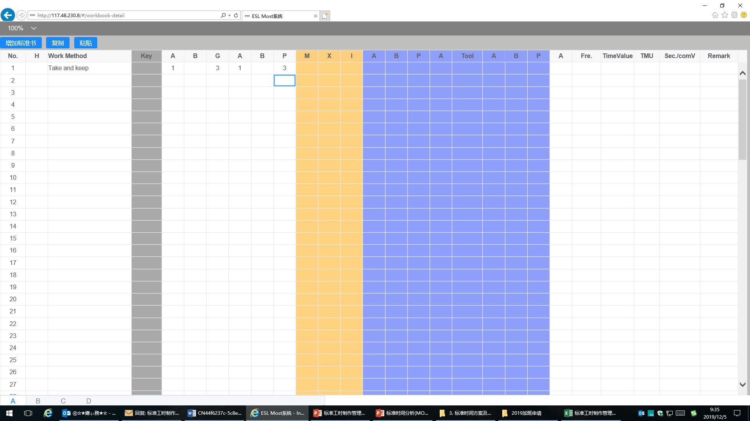 | EPD | 邓雲燕 | 2019-12-05 | 上一行输入完成后，按压Enter键立即新建一行，光标自动定位新建行的手顺输入栏 | 高
28 | 分析表录入模块 | 导入视频功能没有 |  | EPD | 邓雲燕 | 2019-12-05 | 完善补"视频"功能 | 高 |  |  |  |  |  |  |  | 64%
29 | 分析表录入模块 | 不能复制单个格子数据，只能一整行复制 |  | EPD | 邓木清 | 2019-12-03 | 多个单元格、整行或多行都可以复制 | 高
30 | 分析表录入模块 | 增加标准书Ctrl+I快捷键不能使用,与浏览器其他的设计重叠 |  | EPD | 邓木清 | 2019-12-06 | 希望直接用快捷键就可增加标准书，界面不用显示此项目 | 高
31 | 分析表录入模块 | Ctrl+C、Ctrl+V快捷键就可以进行复制粘贴，这个存在的意义？ |  | EPD | 邓木清 | 2019-12-06 | 希望直接用快捷键就可完成复制粘贴，界面不用显示此项目 | 高
32 | 分析表录入模块 | 进入页面默认为50% |  | EPD | 李K | 2019-12-09 |  | 高
33 | 分析表录入模块 | 1、分析表多字录入居中后，前面NO栏数字无法居中，有的是手顺栏变长，表格错位 |  | EPD | 邓雲燕 | 2019-12-09 |  | 高
34 | 分析表录入模块 | 删除功能无 |  | EPD | 邓雲燕 | 2019-12-09 |  | 高
35 | 分析表录入模块 | 输入[]后，部品名自动显示 |  | EPD | 盘冬华 | 2019-12-09 |  | 高
36 | 分析表录入模块 | 输入""后，治工具名自动显示 |  | EPD | 盘冬华 | 2019-12-09 |  | 高
37 | Master Data | 每单击一个模块都会有界面上方显示模块名，显示太多模块 | 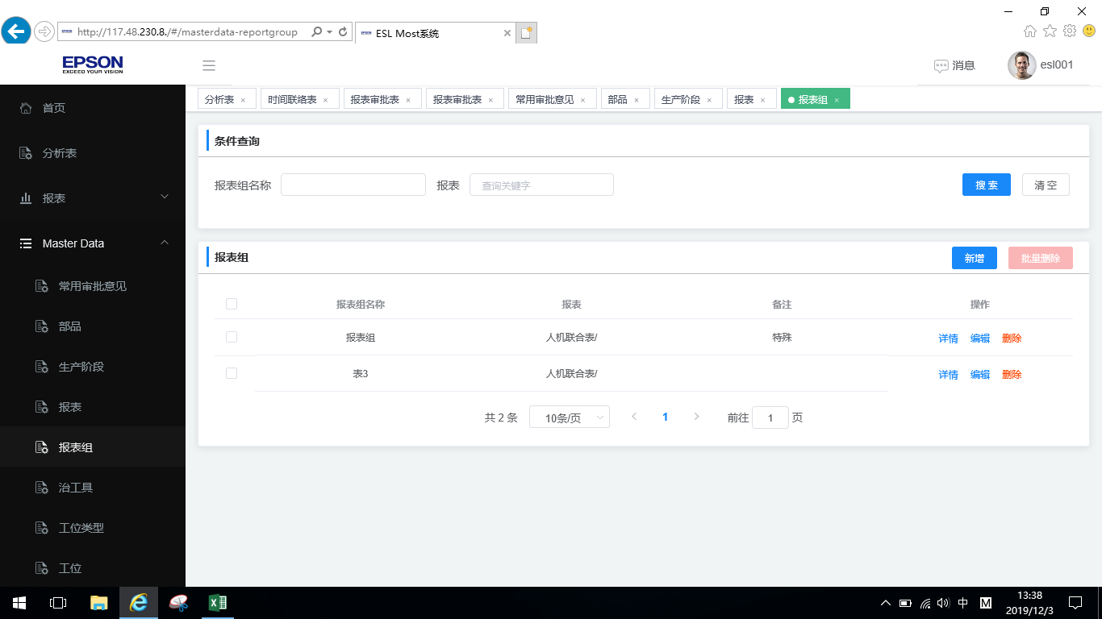 | EPD | 邓木清 | 2019-12-03 |  | 高
38 | Master Data-常用指标组合模块 | 少了一列"Tool" | 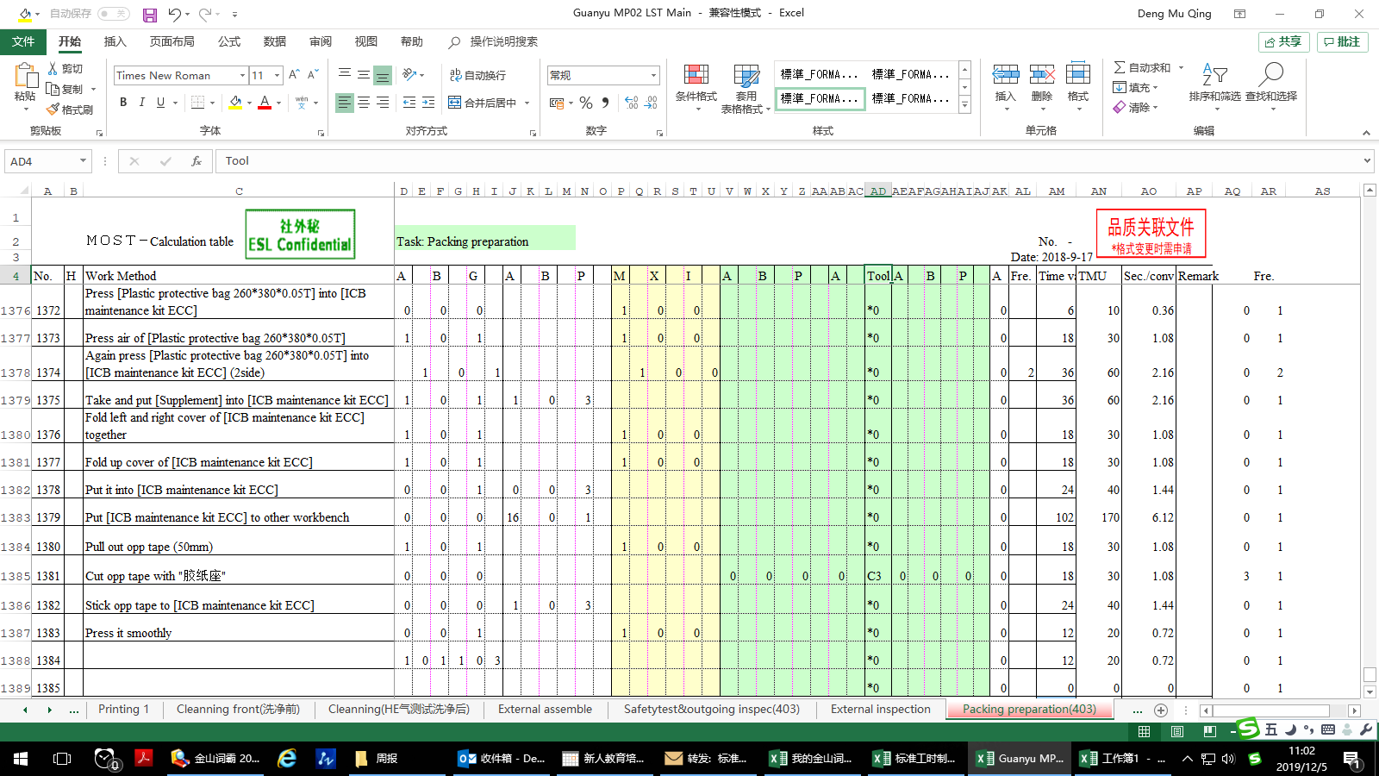 | EPD | 邓木清 | 2019-12-04 |  | 高
39 | Master Data-关键词模块 | 已保存的关键词，点"编辑"和"详情"，自动退出到登录界面 |  | EPD | 邓木清 | 2019-12-04 |  | 高
40 | Master Data-治工具 | 治工具信息导出数据异常 |  | EPD | 邓雲燕 | 2019-12-05 | 完善补"导出"功能 | 高
41 | Master Data-部品 | 新增加的部品,显示的时候在最后一页,排序有误 |  | EPD | 邓雲燕 | 2019-12-05 | 用倒序(降序)排序 | 高 |  |  |  |  |  |  |  | 24%
42
43
44
 |  |  |  |  |  |  |  |  |  |  |  |  |  |  |  | 94%

记录
标准工时制作管理系统体验课题记录表

序列 | 功能 | 课题内容描述 | 截图 | 部门 | 担当 | 体验时间 | 要望 | 解决级别 | IT担当 | 对应纳期 | 对应状态 | 用户担当 | 用户 再体验日期 | 体验结果 | 备注
1 | 基础数据-人员信息模块 | 新增人员信息，不能保存，保存提示"数据库中已存在该记录" | 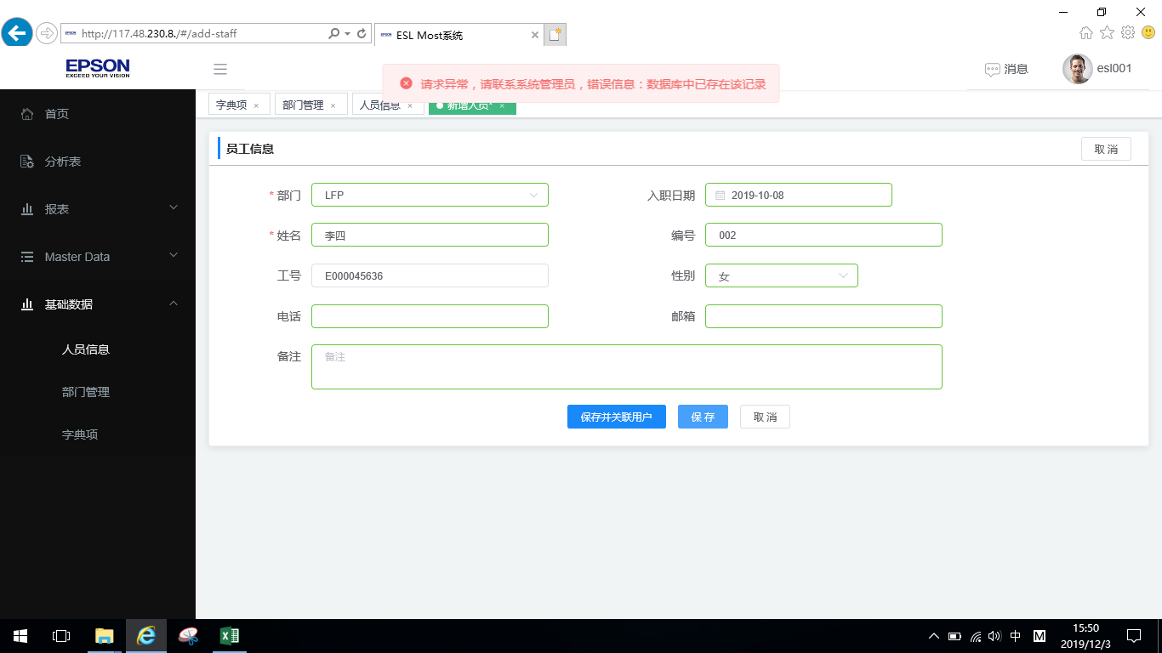 | EPD | 邓木清 | 2019-12-03 |  |  |  |  |  |  |  |  |  | 3%
2 | 报表-时间联络表模块 | 进入此模块就提示异常 | 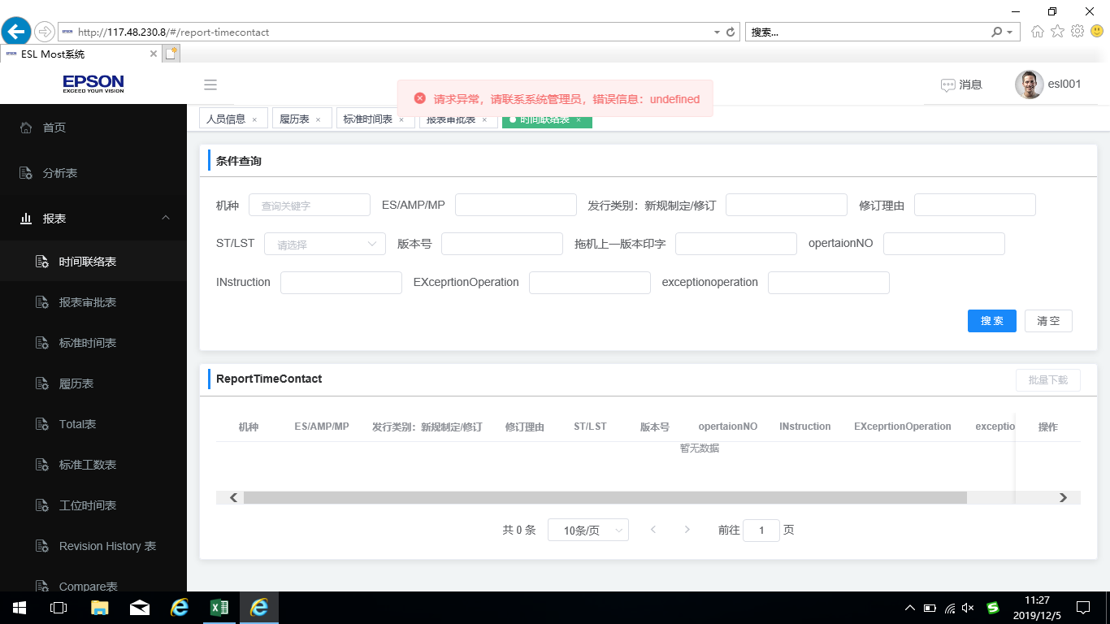 | EPD | 邓木清 | 2019-12-05 |  |  |  |  |  |  |  |  |  | 3%
3 | 首页 | 功能栏背景颜色太深 |  | EPD | 邓雲燕 | 2019-12-05 | 功能栏背景建议设置成淡色的 |  |  |  |  |  |  |  | 增加
4 | 首页 | 分析表录入的进度没有 |  | EPD | 邓雲燕 | 2019-12-05 | 在分析表录入字样后显示进度 |  |  |  |  |  |  |  | 增加
5 | 首页-分析表录入模块 | 工作表重命名不能编辑 |  |  |  |  | 完善补"编辑"功能
6 | Master Data | 信息里操作中的详情和编辑内容一样的?
7 | 分析表录入模块 | 输入简化关键词后,按Tab键和键盘上的"↓"都不能选择出现的智能关键字,只能用鼠标选择 | 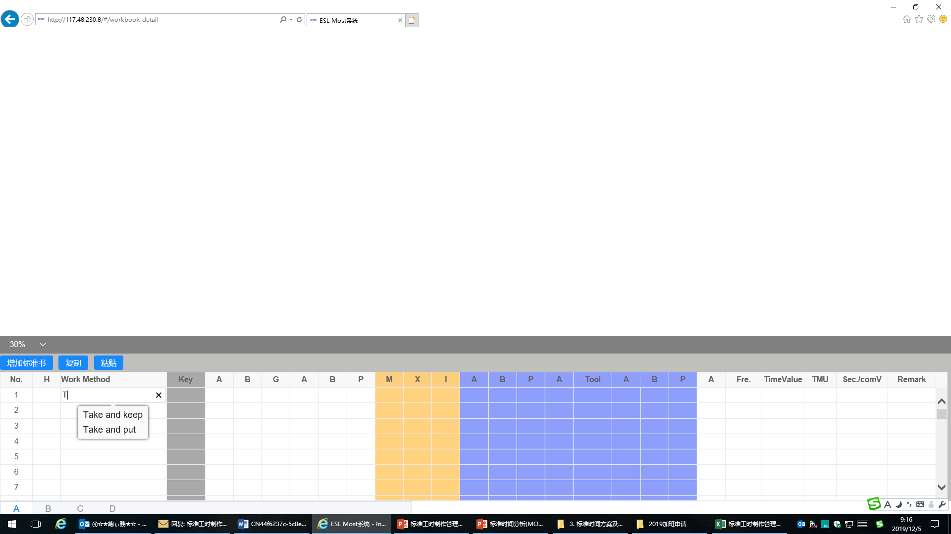
8 | 分析表录入模块 | 输入参数值后,按键盘上"↓"键,按不动.(上下左右也按不动)
9 | 分析表录入模块 | 视频导入后,视频的窗口是否会变形,等
10 | 报表审批表模块 | 此模块有两个相同名称，但对应是不一样的报表
 |  |  |  |  |  |  |  |  |  |  |  |  |  |  |  | 6%

